画面詳細
プロジェクト名 |  |  | システム名 |  | 画面レイアウト設計書 |  |  |  |  |  |  | 作成者 |  | 作成日 |  | 更新者 |  | 更新日
体験型Java研修 |  |  | LMS学習管理システム |  | エラー画面 |  |  |  |  |  |  | 臼井 |  | 2021-03-10 |  | 臼井 |  | 2021-06-02

 | 画面イメージ

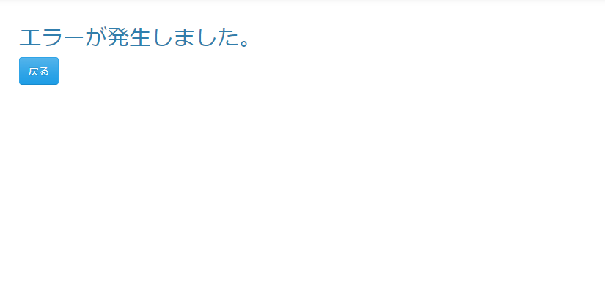

 | 画面表示項目
 | No | 項目名 |  | データ元 |  |  |  |  | 備考 |  |  |  |  |  |  |  | 権限ごとの 表示可否
 |  |  |  | テーブル名 |  |  | フィールド |  |  |  |  |  |  |  |  |  | 受 | 講 | 企 | 管 | 育
 | 1 | エラーメッセージ |  | - |  |  | - |  | 「エラーが発生しました。」を表示 |  |  |  |  |  |  |  | ○ | ○ | ○ | ○
 | 2 | 『戻る』ボタン |  | - |  |  | - |  |  |  |  |  |  |  |  |  | ○ | ○ | ○ | ○ |  | Task.09

 | 入力パラメータ
 | No | 項目名 |  | 物理名 |  | コントロール |  | FORMクラスの入力チェック |  |  |  |  | 送信 方法 |  | 備考
 |  |  |  |  |  |  |  | 必須 | 桁数 | 最大値 | 最小値 | その他
 | 『戻る』ボタン
 | - | なし |  | - |  | - |  | - | - | - | - | - | - |  |  |  |  |  | Task.09

